프로토타입
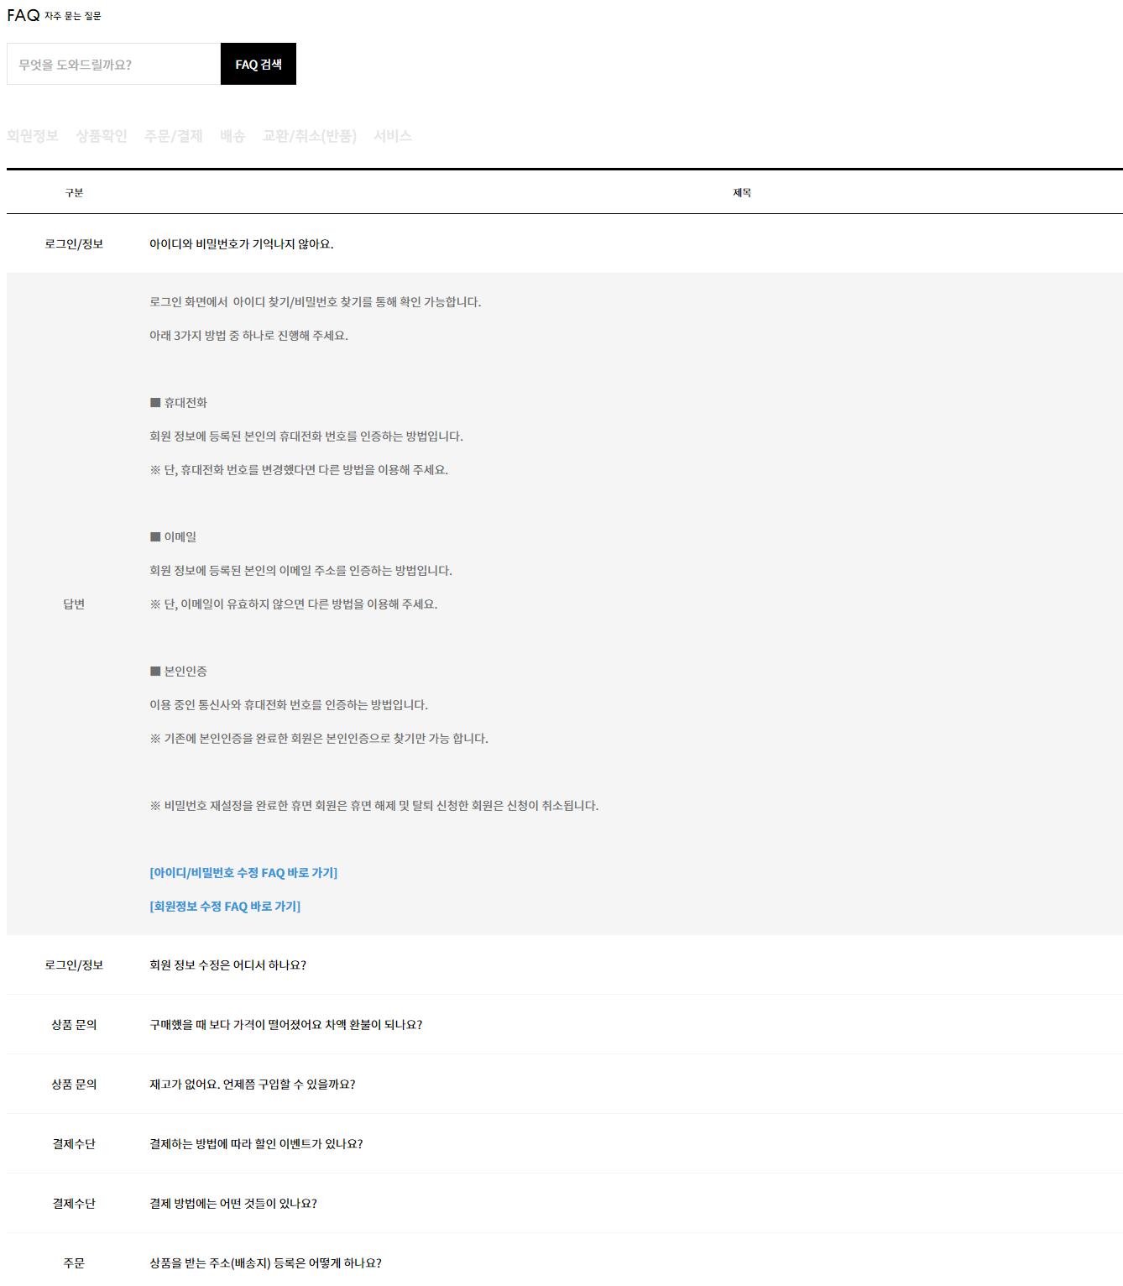
https://glife.ggcf.kr/#none | https://service.cori.pet/

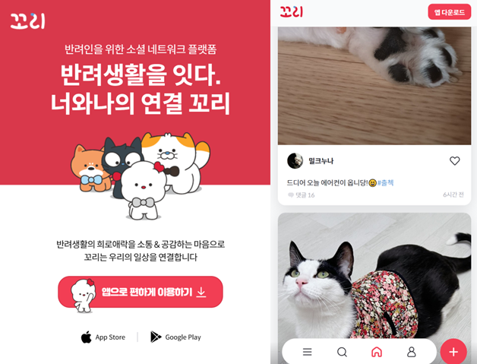
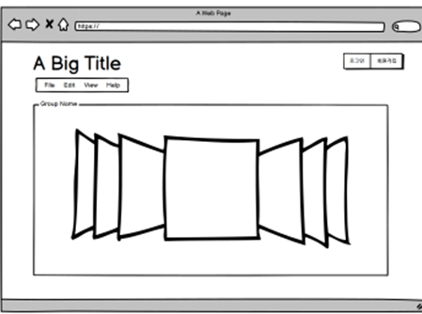

https://nouvellesfables.fr/

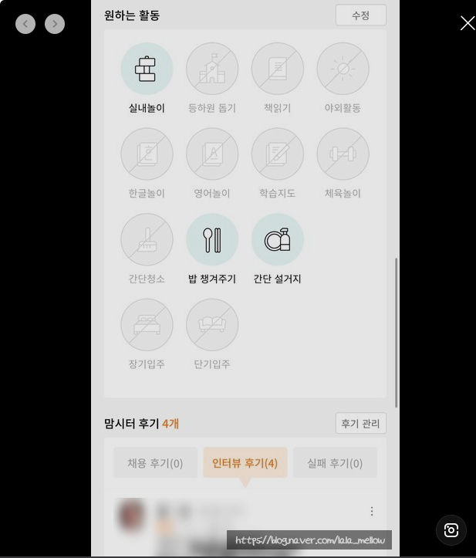
반려동물 돌보미)
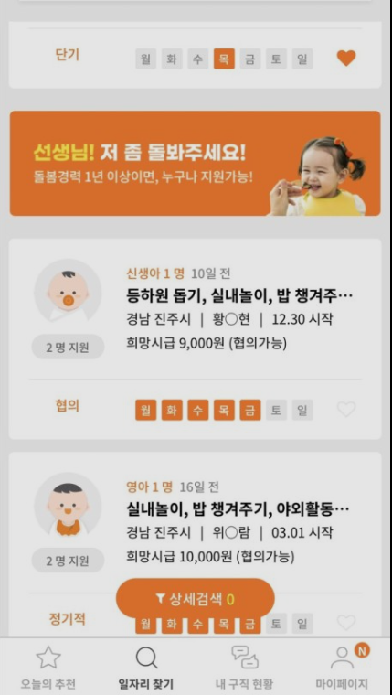

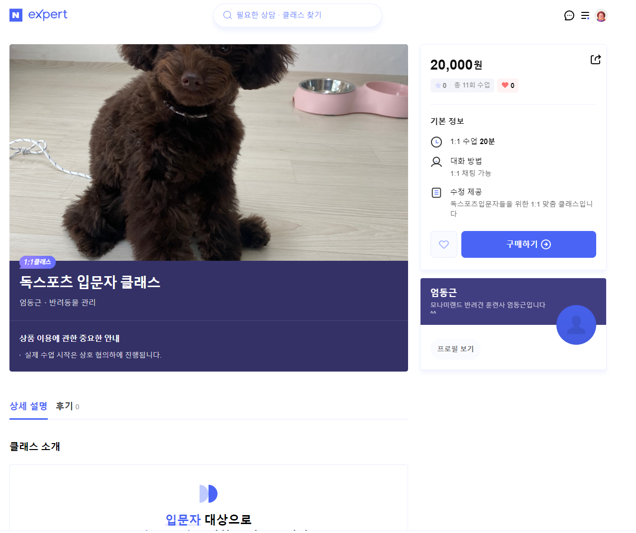
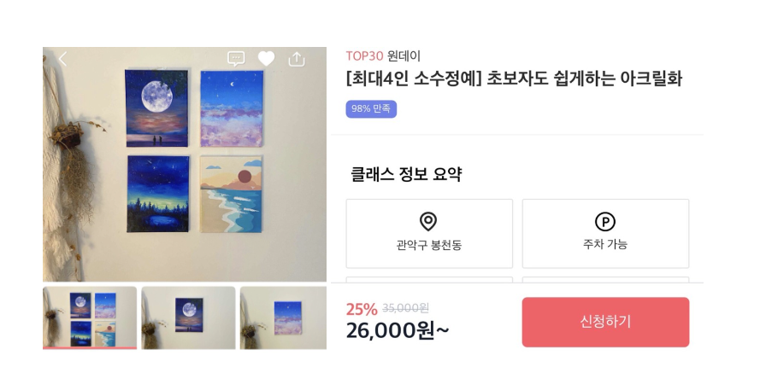

무신사 질의응답

Sheet1
교육관리

검색어를 입력해주세요

카테고리
반려동물 훈련
반려동물 관리
반려동물 미용
보호자 상담
기타
클래스 등록요청

[반려동물 훈련] 훈련교정
100,000원
강사 : 강형욱
[반려동물 훈련] 훈련교정
100,000원
강사 : 강형욱

[반려동물 훈련] 훈련교정
100,000원
강사 : 강형욱
[반려동물 훈련] 훈련교정
100,000원
강사 : 강형욱

[반려동물 훈련] 훈련교정
100,000원
강사 : 강형욱
[반려동물 훈련] 훈련교정
100,000원
강사 : 강형욱

[반려동물 훈련] 훈련교정
100,000원
강사 : 강형욱
[반려동물 훈련] 훈련교정
100,000원
강사 : 강형욱

1 2 3 4 -다음-

Sheet1 (3)
교육관리
클래스 등록요청
반려동물 훈련
검색어를 입력해주세요

인기클래스

[반려동물 훈련] 훈련교정
100,000원
강사 : 강형욱
[반려동물 훈련] 훈련교정
100,000원
강사 : 강형욱

신규클래스

[반려동물 훈련] 훈련교정
100,000원
강사 : 강형욱
[반려동물 훈련] 훈련교정
100,000원
강사 : 강형욱

1 2 3 4 -다음-

Sheet1 (2)
반려동물 돌보미

검색어를 입력해주세요
ㅎㅎ

저희 아이를 돌봐주세요
돌봄 신청

지역: 경기도 광주

100,000원
저희 아이를 돌봐주세요

저희 아이를 돌봐주세요
지역: 경기도 광주
이름: 랜서팬터
나이 : 23살
성격: 발랄함
특징: 잘 운다
100,000원

저희 아이를 돌봐주세요
지역: 경기도 광주
100,000원

저희 아이를 돌봐주세요
지역: 경기도 광주
날짜
2022-09-06

100,000원
금액
100,000원

저희 아이를 돌봐주세요
지역: 경기도 광주
100,000원
지역
경기도 광주시 쌍령동

저희 아이를 돌봐주세요
동물종류
강아지
지역: 경기도 광주
100,000원

신청하기
저희 아이를 돌봐주세요
지역: 경기도 광주
100,000원

1 2 3 4 -다음-

